Sheet


 |  | 1.UWT Omloop Nieuwsblad:2026-02-28

Procesando edición 2026

- | Last km:0.2% | participacion:(706, 706) | desnivel: 1631m | distancia 207.2km | avg:Nonekm/h
No hay resultados para esta edición.
Puerto | Longitud | Desnivel | Altitud | km a meta
Leberg | 0.9 | 3.7 | 92 | 146
Eikenberg | 1.2 | 5.2 | 69 | 133
Leberg | 0.9 | 3.7 | 83 | 74
Eikenberg | 1.2 | 5.2 | 81 | 61
Wolvenberg | 0.5 | 5.7 | 64 | 57
Molenberg | 0.4 | 7.2 | 60 | 44
Leberg | 0.9 | 3.7 | 90 | 37
Berendries | 0.9 | 6.7 | 89 | 33
Tenbossestraat | 0.4 | 6 | 67 | 25
Parikeberg | 0.7 | 5.3 | 60 | 22
Muur - Kapelmuur | 1.1 | 7.3 | 101 | 15
Bosberg | 0.9 | 6.4 | 101 | 11

Procesando edición 2025

Sprint of large group | Last km:0.2% | participacion:(718, 718) | desnivel: 1644m | distancia 197.0km | avg:42.536km/h

Puerto | Longitud | Desnivel | Altitud | km a meta
Leberg | 1 | 3.4 | 93 | 144
Leberg | 1 | 3.4 | 93 | 76
Valkenberg | 0.5 | 7.2 | 84 | 68
Eikenberg | 1.2 | 4.9 | 80 | 56
Wolvenberg | 0.6 | 5.8 | 66 | 52
Molenberg | 0.4 | 6.4 | 54 | 42
Leberg | 1 | 3.4 | 93 | 35
Berendries | 0.9 | 6.9 | 93 | 31
Elverenberg - Vossenhol | 1.3 | 3.5 | 85 | 28
Muur - Kapelmuur | 1.1 | 7.4 | 105 | 16
Bosberg | 0.9 | 6.4 | 102 | 12
top 10
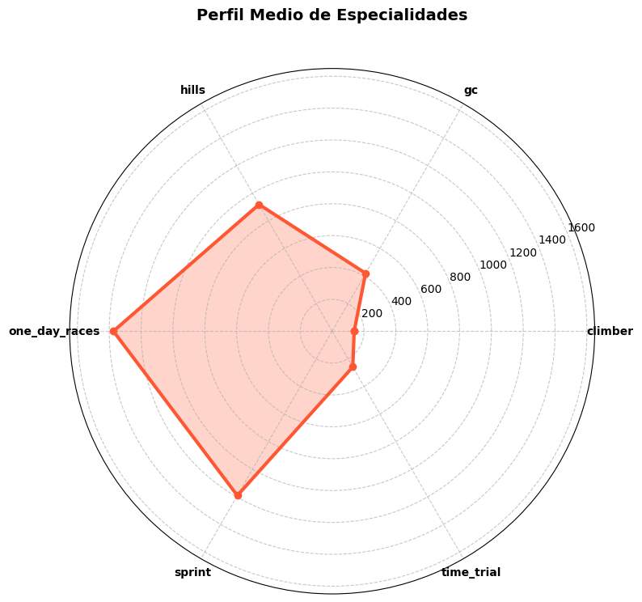
Posicion | Nombre | Tiempo | Equipo | Especialidad |  | Equipo | Puntos UCI
1 | Wærenskjold Søren | 4:37:53 | Uno-X Mobility | time_trial:998,one_day_races:938 |  | Uno-X Mobility | 302
2 | Magnier Paul | 4:37:53 | Soudal Quick-Step | one_day_races:1259,sprint:1132 |  | Soudal Quick-Step | 258
3 | Philipsen Jasper | 4:37:53 | Alpecin - Deceuninck | sprint:6337,one_day_races:5311 |  | Alpecin - Deceuninck | 220
4 | Van Moer Brent | 4:37:53 | Lotto | one_day_races:525,gc:513 |  | Lotto | 195
5 | Watson Samuel | 4:37:53 | INEOS Grenadiers | time_trial:581,hills:566 |  | EF Education - EasyPost | 140
6 | Kubiš Lukáš | 4:37:53 | Unibet Tietema Rockets | one_day_races:694,sprint:660 |  | Cofidis | 125
7 | Allegaert Piet | 4:37:53 | Cofidis | one_day_races:1441,sprint:870 |  | INEOS Grenadiers | 125
8 | Albanese Vincenzo | 4:37:53 | EF Education - EasyPost | hills:1582,one_day_races:1438 |  | Unibet Tietema Rockets | 120
9 | van den Berg Marijn | 4:37:53 | EF Education - EasyPost | hills:1194,sprint:994 |  | Decathlon AG2R La Mondiale Team | 59
10 | Askey Lewis | 4:37:53 | Groupama - FDJ | one_day_races:818,hills:572 |  | Groupama - FDJ | 55
 |  |  |  |  |  | Team Visma | Lease a Bike | 47
Fugados |  |  |  |  |  | Tudor Pro Cycling Team | 47
Posicion | Nombre | Equipo | Kms en fuga | Puntos UCI |  | Red Bull - BORA - hansgrohe | 45
27 | Reinders Elmar | Team Jayco AlUla | 164 | 12 |  | XDS Astana Team | 40
36 | de Vries Hartthijs | Unibet Tietema Rockets | 164 | 5 |  | Israel - Premier Tech | 32
56 | Deweirdt Siebe | Team Flanders - Baloise | 162 | 1 |  | Lidl - Trek | 30
58 | Vercouillie Victor | Team Flanders - Baloise | 164 | 1 |  | Arkéa - B&B Hotels | 24
60 | van den Berg Julius | Team Picnic PostNL | 164 | 1 |  | Intermarché - Wanty | 24
61 | Leijnse Enzo | Team Picnic PostNL | 147 | 0 |  | UAE Team Emirates - XRG | 20
98 | Epis Giosuè | Arkéa - B&B Hotels | 146 | 0 |  | Team Jayco AlUla | 12
 |  |  |  |  |  | Q36.5 Pro Cycling Team | 7
 |  |  |  |  |  | Bahrain - Victorious | 5
 |  |  |  |  |  | Team Flanders - Baloise | 2
 |  |  |  |  |  | Team Picnic PostNL | 1
corrdores Burgos BH
Posicion | Nombre | Tiempo | Kms en fuga | Puntos UCI

Procesando edición 2024

Sprint à deux | Last km:0.3% | participacion:(676, 676) | desnivel: 1607m | distancia 202.2km | avg:44.691km/h

Puerto | Longitud | Desnivel | Altitud | km a meta
Leberg | 1 | 4 | 95 | 163
Kattenberg | 0.9 | 4 | 48 | 98
Leberg | 1 | 4 | 0 | 89
Hostellerie | 1.2 | 4.3 | 83 | 72
Valkenberg | 0.5 | 7.4 | 83 | 64
Wolvenberg | 0.6 | 6.4 | 87 | 54
Molenberg | 0.5 | 7 | 56 | 41
Leberg | 1 | 4 | 95 | 34
Berendries | 0.9 | 6.6 | 90 | 30
Elverenberg - Vossenhol | 1.4 | 3.7 | 87 | 27
Muur - Kapelmuur | 1.2 | 7 | 105 | 16
Bosberg | 0.8 | 6.2 | 100 | 12
top 10
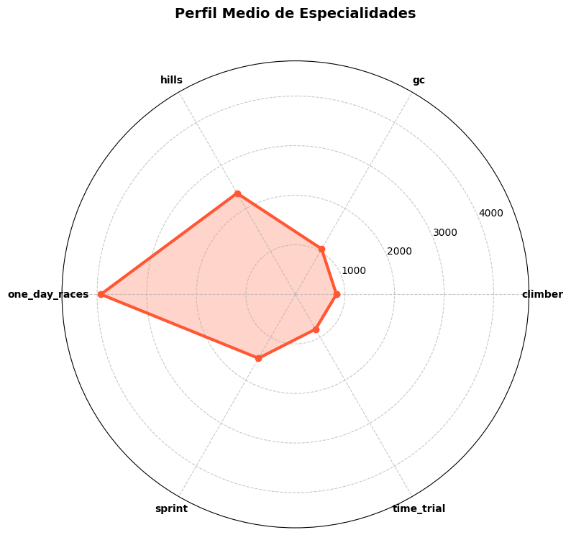
Posicion | Nombre | Tiempo | Equipo | Especialidad |  | Equipo | Puntos UCI
1 | Tratnik Jan | 4:31:28 | Team Visma | Lease a Bike | time_trial:1854,one_day_races:1244 |  | Team Visma | Lease a Bike | 657
2 | Politt Nils | 4:31:31 | UAE Team Emirates | one_day_races:2276,hills:1446 |  | UAE Team Emirates | 297
3 | van Aert Wout | 4:31:36 | Team Visma | Lease a Bike | one_day_races:7895,hills:4970 |  | Decathlon AG2R La Mondiale Team | 247
4 | Naesen Oliver | 4:31:36 | Decathlon AG2R La Mondiale Team | one_day_races:4345,hills:2358 |  | Intermarché - Wanty | 152
5 | Laporte Christophe | 4:31:36 | Team Visma | Lease a Bike | one_day_races:4307,sprint:2624 |  | Lidl - Trek | 133
6 | Rex Laurenz | 4:31:36 | Intermarché - Wanty | one_day_races:816,sprint:406 |  | Lotto Dstny | 82
7 | Stuyven Jasper | 4:31:36 | Lidl - Trek | one_day_races:4915,hills:3625 |  | INEOS Grenadiers | 81
8 | Pidcock Thomas | 4:31:36 | INEOS Grenadiers | one_day_races:3044,climber:2594 |  | Tudor Pro Cycling Team | 60
9 | Trentin Matteo | 4:31:36 | Tudor Pro Cycling Team | one_day_races:5701,hills:4244 |  | Movistar Team | 37
10 | De Lie Arnaud | 4:31:36 | Lotto Dstny | one_day_races:4705,sprint:2042 |  | Uno-X Mobility | 36
 |  |  |  |  |  | Arkéa - B&B Hotels | 25
Fugados |  |  |  |  |  | Groupama - FDJ | 20
Posicion | Nombre | Equipo | Kms en fuga | Puntos UCI |  | Alpecin - Deceuninck | 20
3 | van Aert Wout | Team Visma | Lease a Bike | 112 | 215 |  | Soudal Quick-Step | 17
5 | Laporte Christophe | Team Visma | Lease a Bike | 112 | 120 |  | Israel - Premier Tech | 17
8 | Pidcock Thomas | INEOS Grenadiers | 107 | 75 |  | Bahrain - Victorious | 12
10 | De Lie Arnaud | Lotto Dstny | 112 | 50 |  | Cofidis | 12
27 | Skujiņš Toms | Lidl - Trek | 112 | 12 |  | Astana Qazaqstan Team | 10
29 | Jorgenson Matteo | Team Visma | Lease a Bike | 110 | 12 |  | Team dsm-firmenich PostNL | 8
48 | van den Broek Frank | Team dsm-firmenich PostNL | 156 | 5 |  | Q36.5 Pro Cycling Team | 6
57 | Flynn Sean | Team dsm-firmenich PostNL | 152 | 1 |  | BORA - hansgrohe | 5
65 | De Pestel Sander | Decathlon AG2R La Mondiale Team | 152 | 0 |  | Team Jayco AlUla | 2
75 | Gougeard Alexis | Cofidis | 152 | 0 |  | EF Education - EasyPost | 2
98 | Vermoote Jelle | Bingoal WB | 149 | 0 |  | Bingoal WB | 2
corrdores Burgos BH | Maris Elias | Team Flanders - Baloise | 124 | 0
Posicion | Nombre | Tiempo | Kms en fuga | Puntos UCI
129 | Battistella Samuele | Astana Qazaqstan Team | 156 | 0
 | Boven Lars | Alpecin - Deceuninck | 124 | 0

Procesando edición 2023

16.5 km solo | Last km:0.3% | participacion:(675, 675) | desnivel: 1616m | distancia 207.3km | avg:42.189km/h

Puerto | Longitud | Desnivel | Altitud | km a meta
Leberg | 1 | 4.1 | 95 | 168
Katteberg | 0.9 | 4 | 48 | 99
Leberg | 1 | 4.1 | 95 | 89
Hostellerie | 1.2 | 4.3 | 83 | 72
Valkenberg | 0.5 | 7.5 | 83 | 64
Wolvenberg | 0.6 | 6.5 | 67 | 54
Molenberg | 0.5 | 7 | 56 | 41
Leberg | 1 | 4 | 95 | 34
Berendries | 0.9 | 6.6 | 90 | 30
Elverenberg - Vossenhol | 1.4 | 3.7 | 87 | 27
Muur - Kapelmuur | 1.2 | 7.1 | 105 | 16
Bosberg | 0.8 | 6.3 | 100 | 12
top 10
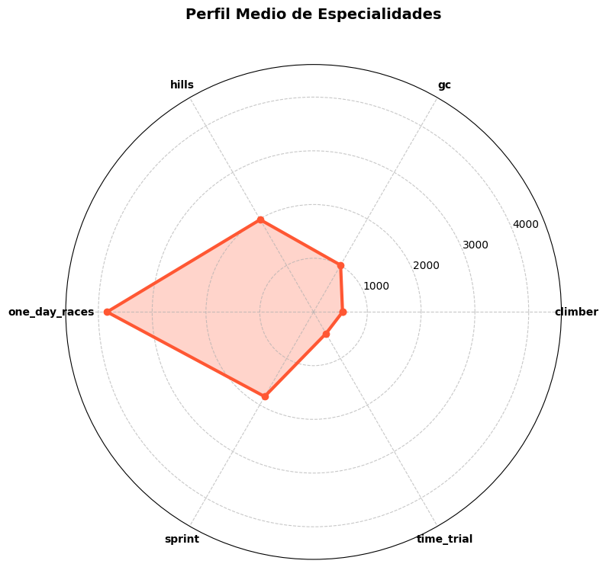
Posicion | Nombre | Tiempo | Equipo | Especialidad |  | Equipo | Puntos UCI
1 | van Baarle Dylan | 4:54:49 | Jumbo-Visma | one_day_races:2684,hills:1522 |  | Jumbo-Visma | 547
2 | De Lie Arnaud | 4:55:09 | Lotto Dstny | one_day_races:4705,sprint:2042 |  | Lotto Dstny | 261
3 | Laporte Christophe | 4:55:09 | Jumbo-Visma | one_day_races:4307,sprint:2624 |  | Uno-X Pro Cycling Team | 195
4 | Kristoff Alexander | 4:55:09 | Uno-X Pro Cycling Team | one_day_races:11324,sprint:8098 |  | BORA - hansgrohe | 132
5 | Pidcock Thomas | 4:55:09 | INEOS Grenadiers | one_day_races:3044,climber:2594 |  | INEOS Grenadiers | 132
6 | Ballerini Davide | 4:55:09 | Soudal Quick-Step | one_day_races:1777,hills:1602 |  | Soudal Quick-Step | 116
7 | Politt Nils | 4:55:09 | BORA - hansgrohe | one_day_races:2276,hills:1446 |  | Bahrain - Victorious | 93
8 | Pasqualon Andrea | 4:55:09 | Bahrain - Victorious | one_day_races:2809,hills:1638 |  | UAE Team Emirates | 72
9 | Oliveira Rui | 4:55:09 | UAE Team Emirates | hills:702,one_day_races:596 |  | EF Education - EasyPost | 64
10 | Vanmarcke Sep | 4:55:09 | Israel - Premier Tech | one_day_races:4870,hills:1748 |  | Israel - Premier Tech | 50
 |  |  |  |  |  | Team Arkéa Samsic | 49
Fugados |  |  |  |  |  | Groupama - FDJ | 46
Posicion | Nombre | Equipo | Kms en fuga | Puntos UCI |  | Intermarché - Circus - Wanty | 42
23 | Le Berre Mathis | Team Arkéa Samsic | 182 | 12 |  | Cofidis | 37
82 | Sunekær Norsgaard Mathias | Movistar Team | 161 | 0 |  | Movistar Team | 35
83 | de Vos Adam | Human Powered Health | 148 | 0 |  | AG2R Citroën Team | 30
87 | Wallays Jelle | Cofidis | 161 | 0 |  | Team DSM | 15
111 | Colman Alex | Team Flanders - Baloise | 148 | 0 |  | Alpecin - Deceuninck | 10
112 | Blouwe Louis | Bingoal WB | 148 | 0 |  | Trek - Segafredo | 8
124 | De Wilde Gilles | Team Flanders - Baloise | 148 | 0 |  | TotalEnergies | 5
 |  |  |  |  |  | Bingoal WB | 1

corrdores Burgos BH
Posicion | Nombre | Tiempo | Kms en fuga | Puntos UCI

Procesando edición 2022

13 km solo | Last km:0.0% | participacion:(732, 715) | desnivel: 1666m | distancia 204.2km | avg:42.137km/h

Puerto | Longitud | Desnivel | Altitud | km a meta
Leberg | 0.9 | 4.1 | 95 | 158
Kattenberg | 0.9 | 5.7 | 62 | 100
Leberg | 0.9 | 4.1 | 95 | 92
Hostillerie | 1.2 | 4.4 | 81 | 74
Valkenberg | 0.6 | 7.5 | 85 | 66
Wolvenberg | 0.6 | 6.4 | 69 | 56
Marlboroughstraat | 0.9 | 3.8 | 79 | 40
Biesestraat | 0.8 | 3.2 | 66 | 39
Leberg | 0.9 | 4.1 | 95 | 35
Berendries | 0.9 | 6.5 | 90 | 31
Elverenberg - Vossenhol | 1.2 | 4 | 85 | 29
Muur - Kapelmuur | 1.2 | 7.2 | 105 | 17
Bosberg | 0.9 | 5.7 | 100 | 13
top 10

Posicion | Nombre | Tiempo | Equipo | Especialidad |  | Equipo | Puntos UCI
1 | van Aert Wout | 4:50:46 | Jumbo-Visma | one_day_races:7895,hills:4970 |  | AG2R Citroën Team | 397
2 | Colbrelli Sonny | 4:51:08 | Bahrain - Victorious | one_day_races:5472,hills:3158 |  | Jumbo-Visma | 312
3 | Van Avermaet Greg | 4:51:08 | AG2R Citroën Team | one_day_races:11652,hills:6053 |  | Bahrain - Victorious | 302
4 | Naesen Oliver | 4:51:08 | AG2R Citroën Team | one_day_races:4345,hills:2358 |  | Lotto Soudal | 135
5 | Campenaerts Victor | 4:51:08 | Lotto Soudal | time_trial:3635,gc:1010 |  | Uno-X Pro Cycling Team | 133
6 | Tiller Rasmus | 4:51:08 | Uno-X Pro Cycling Team | one_day_races:1934,hills:699 |  | UAE Team Emirates | 95
7 | Trentin Matteo | 4:51:08 | UAE Team Emirates | one_day_races:5701,hills:4244 |  | Intermarché - Wanty - Gobert Matériaux | 78
8 | Pasqualon Andrea | 4:51:08 | Intermarché - Wanty - Gobert Matériaux | one_day_races:2809,hills:1638 |  | Trek - Segafredo | 75
9 | Sénéchal Florian | 4:51:08 | Quick-Step Alpha Vinyl Team | one_day_races:3088,hills:1259 |  | Quick-Step Alpha Vinyl Team | 60
10 | Stuyven Jasper | 4:51:08 | Trek - Segafredo | one_day_races:4915,hills:3625 |  | Groupama - FDJ | 60
 |  |  |  |  |  | Israel - Premier Tech | 50
Fugados |  |  |  |  |  | Team Arkéa Samsic | 47
Posicion | Nombre | Equipo | Kms en fuga | Puntos UCI |  | INEOS Grenadiers | 43
75 | Healy Ben | EF Education - EasyPost | 177 | 0 |  | Movistar Team | 42
85 | Hulgaard Morten | Uno-X Pro Cycling Team | 177 | 0 |  | EF Education - EasyPost | 20
86 | Hollmann Juri | Movistar Team | 177 | 0 |  | B&B Hotels - KTM | 17
105 | Grondin Donavan | Team Arkéa Samsic | 162 | 0 |  | Bingoal Pauwels Sauces WB | 17
116 | Apers Ruben | Sport Vlaanderen - Baloise | 157 | 0 |  | BORA - hansgrohe | 17
 | Konychev Alexander | Team BikeExchange - Jayco | 157 | 0 |  | TotalEnergies | 14
 | Jauregui Quentin | B&B Hotels - KTM | 129 | 0 |  | Alpecin - Fenix | 8
 |  |  |  |  |  | Cofidis | 7
 |  |  |  |  |  | Team DSM | 6
 |  |  |  |  |  | Sport Vlaanderen - Baloise | 5

corrdores Burgos BH
Posicion | Nombre | Tiempo | Kms en fuga | Puntos UCI

Procesando edición 2021

Sprint of large group | Last km:0.0% | participacion:(641, 639) | desnivel: 1654m | distancia 200.5km | avg:42.5km/h


Sin datos de puertos para esta edición
top 10
Posicion | Nombre | Tiempo | Equipo | Especialidad |  | Equipo | Puntos UCI
1 | Ballerini Davide | 4:43:03 | Deceuninck - Quick Step | one_day_races:1777,hills:1602 |  | Deceuninck - Quick Step | 402
2 | Stewart Jake | 4:43:03 | Groupama - FDJ | hills:929,sprint:542 |  | Groupama - FDJ | 315
3 | Vanmarcke Sep | 4:43:03 | Israel Start-Up Nation | one_day_races:4870,hills:1748 |  | Israel Start-Up Nation | 235
4 | Haussler Heinrich | 4:43:03 | Bahrain - Victorious | one_day_races:3054,sprint:2242 |  | Bahrain - Victorious | 192
5 | Gilbert Philippe | 4:43:03 | Lotto Soudal | one_day_races:12530,hills:5336 |  | Lotto Soudal | 132
6 | Aranburu Alex | 4:43:03 | Astana - Premier Tech | hills:2687,one_day_races:2679 |  | Astana - Premier Tech | 120
7 | Sénéchal Florian | 4:43:03 | Deceuninck - Quick Step | one_day_races:3088,hills:1259 |  | UAE Team Emirates | 82
8 | Trentin Matteo | 4:43:03 | UAE Team Emirates | one_day_races:5701,hills:4244 |  | Movistar Team | 54
9 | Geniets Kevin | 4:43:03 | Groupama - FDJ | one_day_races:629,gc:459 |  | BORA - hansgrohe | 51
10 | Politt Nils | 4:43:03 | BORA - hansgrohe | one_day_races:2276,hills:1446 |  | Alpecin - Fenix | 45
 |  |  |  |  |  | AG2R Citroën Team | 42
Fugados |  |  |  |  |  | Team Arkéa Samsic | 35
Posicion | Nombre | Equipo | Kms en fuga | Puntos UCI |  | Cofidis | 32
122 | Fedorov Yevgeniy | Astana - Premier Tech | 175 | 0 |  | Sport Vlaanderen - Baloise | 32
128 | De Backer Bert | B&B Hotels p/b KTM | 163 | 0 |  | Team Qhubeka ASSOS | 27
135 | Gibbons Ryan | UAE Team Emirates | 157 | 0 |  | B&B Hotels p/b KTM | 25
139 | Louvel Matis | Team Arkéa Samsic | 163 | 0 |  | Team DSM | 24
 | De Ketele Kenny | Sport Vlaanderen - Baloise | 163 | 0 |  | INEOS Grenadiers | 24
 |  |  |  |  |  | Team Total Direct Energie | 20
 |  |  |  |  |  | Intermarché - Wanty - Gobert Matériaux | 14
 |  |  |  |  |  | Team Jumbo-Visma | 12
 |  |  |  |  |  | Team BikeExchange | 10
 |  |  |  |  |  | Bingoal - Wallonie Bruxelles | 10
 |  |  |  |  |  | EF Education - Nippo | 5
corrdores Burgos BH
Posicion | Nombre | Tiempo | Kms en fuga | Puntos UCI

